様式第2号_収支予算書
※申請時は予算額のみ記載してください。
※実績報告時は決算額を追記してください。
※複数施設が対象の場合は、備考欄に施設ごとの金額も記載してください。
様式第２号（第４条、第７条関係）
令和８年度鳥取県外国人受入介護事業者等に対する学習強化・生活支援事業収支予算（決算）書

１ 収入
 |  |  |  |  | （単位：円）
 |  | 本年度予算額 | 本年度決算額 | 比較 | 備考
 | 県補助金 |  |  | 0
 | その他 |  |  | 0
 | 合計 | 0 | 0 | 0
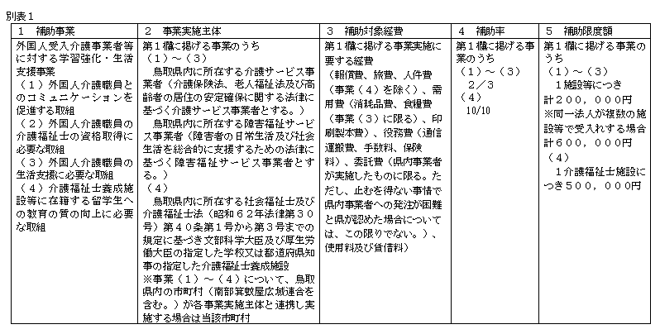
２ 支出
 |  |  |  |  | （単位：円）
 |  | 本年度予算額 | 本年度決算額 | 比較 | 備考
 | 報償費 |  |  | 0
 | 旅費 |  |  | 0
 | 人件費 |  |  | 0
 | 消耗品費 |  |  | 0
 | 食糧費 |  |  | 0
 | 印刷製本費 |  |  | 0
 | 通信運搬費 |  |  | 0
 | 手数料 |  |  | 0
 | 保険料 |  |  | 0
 | 委託費 |  |  | 0
 | 使用料及び賃借料 |  |  | 0
 | 合計 | 0 | 0 | 0
 | 収支チェック | OK | OK

 |  | 予算額 | 決算額
 | 県補助金 | 0 | 0
 | 支出額 | 0 | 0

